Накладная-№3
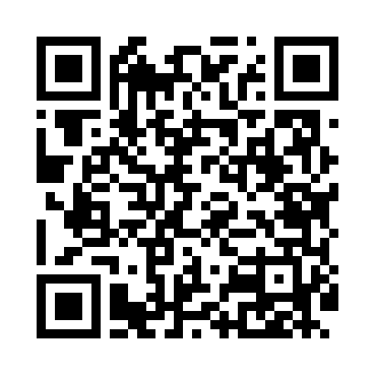
Номер товарно-транспортной накладной: |  |  | Торговый представитель: Kamol aka
Поставщик: Toshkent falcon fly 2 |  |  | Телефон торгового представителя: +998979626299
Дата отгрузки: 15.10.2025 |  |  | Контрагент: Dona zakass
Дата консигнации: |  |  | Адрес:
Доставщик: |  |  | Телефон:
Телефон доставщика:
Время заказа: 15.10.2025 10:22:00
№ | Штрих-код | Название товаров (работ,услуг) | Количество | Количество в кейсе | Цена | Сумма
 |  |  | 266 |  |  | 528.8
1 | 6905385390330 | Пластмассовая пиала YST-550, 15×15 см, XP-39- 33 | 20 | 20 шт. | 1.80 | 36
2 | 6905385390064 | Пластиковая салатница MX23-10.3, 26.5×15 см, XP-39-6 | 10 | 10 шт. | 3 | 30
3 | 6905385390248 | Пластиковая салатница YSTSK012, 16.5×16.5 см, XP-39-24 | 20 | 20 шт. | 1.40 | 28
4 | 6905385390149 | Пластмассовая пиала YST-3147, 11×11 см, XP-39 -14 | 20 | 20 шт. | 1.50 | 30
5 | 6905385390293 | Пластиковая салатница MX10-9.8, 24.5×24.5 см, XP-39-29 | 6 | 6 шт. | 3.70 | 22.20
6 | 6905385390286 | Пластиковая салатница MX10-7.8, 19.5×19.5 см, XP-39-28 | 6 | 6 шт. | 2.10 | 12.60
7 | 6937202506112 | Пластмассовая разделочная доска SY2107, 30×20 см, GB-29-11 | 10 | 10 шт. | 1.40 | 14
8 | 9980453035037 | Разделочная доска пластиковая Геливи PE45×30× 1.4, 45×30×1.4 см, XP-35-3 | 4 | 4 шт. | 5 | 20
9 | 6902011050316 | Пластмасса ликоп 20x20x5 см DB-67-66 | 10 | 10 шт. | 2.10 | 21
10 | 6902011050354 | Пластмасса салатница 10x10x5 см DB-67-70 | 10 | 10 шт. | 1.70 | 17
11 | 6292025067784 | Пластмас пиёла 11x11x5 см DB-67-78 | 10 | 10 шт. | 0.80 | 8
12 | 6292025067777 | Пластмасса пиёла 15x15x7 см DB-67-77 | 10 | 10 шт. | 1.60 | 16
13 | 6902011050415 | Пластмасса салатница 20x20x5 см DB-67-76 | 10 | 10 шт. | 2.70 | 27
14 | 6292025067692 | Пластмасса ликоп 25x25x2 см DB-67-69 | 6 | 6 шт. | 2.80 | 16.80
15 | 3567802835072 | Пластмассовый столовый поднос, JB-06, 32.5×19 см, XP-35-7 | 10 | 10 шт. | 0.70 | 7
16 | 6905621392388 | Металл қошиқ DB-92-38 | 15 | 15 шт. | 2.90 | 43.50
17 | 6905621392395 | Металл санчқи DB-92-39 | 15 | 15 шт. | 2.90 | 43.50
18 | 6905621392098 | Столовые ложки DB-92-9 | 10 | 10 шт. | 3 | 30
19 | 6905621392104 | Вилка столовая DB-92-10 | 10 | 10 шт. | 3 | 30
20 | 6920250503011 | Маленькая ложка DB-92-42 | 10 | 10 шт. | 2.20 | 22
21 | 6920250503028 | Металл санчқи DB-92-43 | 10 | 10 шт. | 2.20 | 22
22 | 6988011013650 | Қоғоз салфетка учун подставка DB-13-65 | 10 | 10 шт. | 1.30 | 13
23 | 6805019698446 | Коврики сервировочные пластмассовая 38*38 DB- 98-44 | 24 | 24 шт. | 0.80 | 19.20
Итого: 528.8$|->UZS: 6,610,000.00

